상품제안서
국산 자바 노블레스만년필선물세트(EF촉)(독일슈미트펜촉) | 상품코드: S38571

 |  |  |  |  |  |  | 02-713-8555 | www.synergygift.co.kr
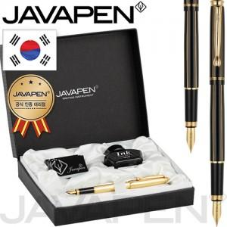

【상세/제작정보】 | <p><span style="font-size: 14pt;">​※ 운임비 별도 발생 됩니다.</span><span style="font-size: 14pt;">​</span>&nbsp;</p>

【인쇄/포장옵션】 | 실크, 레이저 / 포장지포장

【공급단가】 | 수량 | 10~ | 50~ | 100~ | 300~ | 500~
*VAT별도 | 단가 | 44,100원 | 40,100원 | 39,000원 | 38,000원 | 37,300원

【상품 URL】 | https://www.synergygift.co.kr:443/src/goods_detail.php?gdno=38571

